umur
Nama | Tanggal Lahir | Umur
Rudi | 1990-08-31 | 34 tahun
Umar | 2000-01-12 | 24 tahun
Siti | 1985-04-05 | 39 tahun
Budi | 1992-11-23 | 31 tahun
Ani | 1998-06-17 | 26 tahun
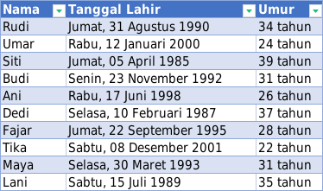
Dedi | 1987-02-10 | 37 tahun
Fajar | 1995-09-22 | 28 tahun
Tika | 2001-12-08 | 22 tahun
Maya | 1993-03-30 | 31 tahun
Lani | 1989-07-15 | 35 tahun

jatuh tempo
Nama | Nominal | Tanggal Jatuh Tempo | Jatuh Tempo
Rudi | Rp300,000 | 2024-08-31 | -9
Nanda | Rp5,000 | 2020-06-12 | -1550
Budi | Rp150,000 | 2023-05-15 | -483
Siti | Rp75,000 | 2024-12-01 | 83
Dedi | Rp250,000 | 2022-10-20 | -690
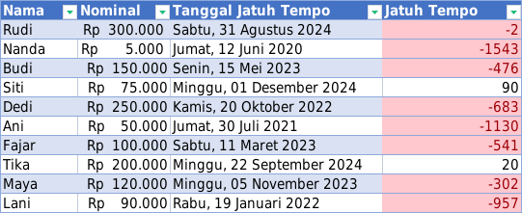
Ani | Rp50,000 | 2021-07-30 | -1137
Fajar | Rp100,000 | 2023-03-11 | -548
Tika | Rp200,000 | 2024-09-22 | 13
Maya | Rp120,000 | 2023-11-05 | -309
Lani | Rp90,000 | 2022-01-19 | -964

vlookup
Nama Panggilan | Nama Lengkap | Umur | Tanggal | Nama Panggilan | Nama Lengkap | Pelanggaran
Yoko | Nur Khairiah | 12 tahun | 2022-09-12 | Rudi | Rudi Santoso | Keluar Asrama
Mia | Mia Satriani | 60 tahun | 2022-09-13 | Dodi | Dodi Mulyadi | Beli es teh
Rudi | Rudi Santoso | 35 tahun | 2023-10-15 | Beni | Beni Pratama | Ambil uang tanpa izin
Tia | Tia Ardiani | 25 tahun
Beni | Beni Pratama | 40 tahun
Lia | Lia Suryani | 32 tahun
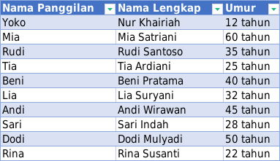
Andi | Andi Wirawan | 45 tahun
Sari | Sari Indah | 28 tahun
Dodi | Dodi Mulyadi | 50 tahun
Rina | Rina Susanti | 22 tahun

pivot table
Bulan | Jenis Barang | Keuntungan
Januari | Peci | Rp3,000
Januari | Siwak | Rp15,000
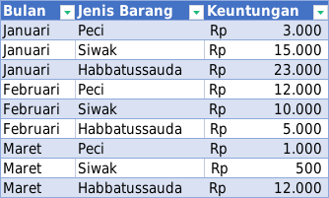
Januari | Habbatussauda | Rp23,000
Februari | Peci | Rp12,000
Februari | Siwak | Rp10,000
Februari | Habbatussauda | Rp5,000
Maret | Peci | Rp1,000
Maret | Siwak | Rp500
Maret | Habbatussauda | Rp12,000

textjoin
Nama | Alamat | Kelas | Bulan Diterima | ID
Rudi | SMD | IV | JAN | SMD-IV-JAN
Yaya | BPN | I | MAR | BPN-I-MAR
Tia | JKT | II | FEB | JKT-II-FEB
Budi | BDG | III | APR | BDG-III-APR
Siti | MLG | IV | MEI | MLG-IV-MEI
Dedi | SBY | V | JUN | SBY-V-JUN
Ani | SMG | VI | JUL | SMG-VI-JUL
Fajar | DIY | VII | AGU | DIY-VII-AGU
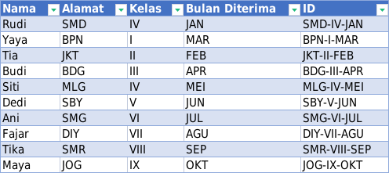
Tika | SMR | VIII | SEP | SMR-VIII-SEP
Maya | JOG | IX | OKT | JOG-IX-OKT

hari
Tanggal | Hari
2024-03-12 | Tuesday
2020-12-31 | Thursday
2023-01-15 | Sunday
2021-07-10 | Saturday
2022-09-23 | Friday
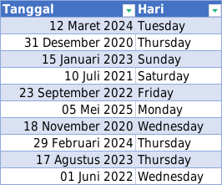
2025-05-05 | Monday
2020-11-18 | Wednesday
2024-02-29 | Thursday
2023-08-17 | Thursday
2022-06-01 | Wednesday

gabung nama
Nama Depan | Nama Belakang | Nama Lengkap
Muhammad | Budi | Muhammad Budi
Rio | Satria | Rio Satria
Ani | Lestari | Ani Lestari
Budi | Santoso | Budi Santoso
Siti | Nurhayati | Siti Nurhayati
Andi | Wijaya | Andi Wijaya
Maya | Sari | Maya Sari | Pakai Ctrl e
Dedi | Pratama | Dedi Pratama
Tika | Fitriani | Tika Fitriani
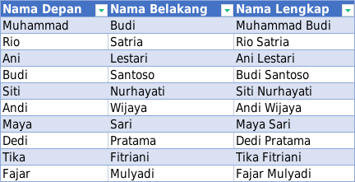
Fajar | Mulyadi | Fajar Mulyadi

memisahkan judul film
Judul Film | Judulnya Aja | Tahun
Mengenang (2014) | Mengenang | 2014
Percaya (2023) | Percaya | 2023
Cinta Abadi (2016) | Cinta Abadi | 2016
Harapan Baru (2021) | Harapan Baru | 2021
Cahaya Purnama (2018) | Cahaya Purnama | 2018
Langit Biru (2020) | Langit Biru | 2020
Kenangan Manis (2015) | Kenangan Manis | 2015
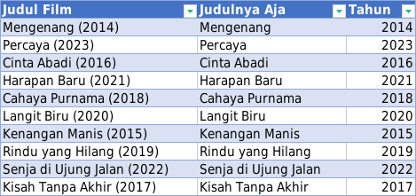
Rindu yang Hilang (2019) | Rindu yang Hilang | 2019
Senja di Ujung Jalan (2022) | Senja di Ujung Jalan | 2022
Kisah Tanpa Akhir (2017) | Kisah Tanpa Akhir | 2017

belanja
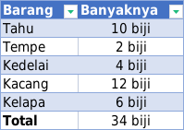
Barang | Banyaknya
Tahu | 10 biji
Tempe | 2 biji
Kedelai | 4 biji
Kacang | 12 biji
Kelapa | 6 biji
Total | 34 biji

ranking
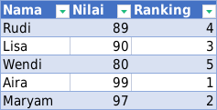
Nama | Nilai | Ranking
Rudi | 89 | 4
Lisa | 90 | 3
Wendi | 80 | 5
Aira | 99 | 1
Maryam | 97 | 2

